Solicitud gráfica
 | Área: | Matemáticas |  |  | Fecha:
 | Grado: | 7
 | Título del tema: | Clasifica la expresión decimal de las fracciones |  |  | ¿Cuaderno de estudio o recurso? | Recurso
 | Editor: | ANDRES GOMEZ |  |  | Motor del recurso | F6B

 | Código guión o recurso: | MA_07_06_REC20 | ← Para determinar este código, visite la hoja de Ayuda
 |  |  |  |  | ESPECIFICACIÓN DE ARCHIVOS A ENTREGAR
Núm. | Archivo Shutterstock o ruta en web | Imagen para: | Tipo | Ubicación de la imagen en el recurso F6B | Nombre imagen SMALL | Tamaño imagen SMALL | Nombre imagen ZOOM | Tamaño imagen ZOOM | Descripción | Observaciones
IMG01 | 258334664 | Recurso F6B | Ilustración | Contenido | MA_07_06_REC20_IMG01n.jpg | 320 x 480 px | MA_07_06_REC20_IMG01a.jpg | 800 x 458 px | 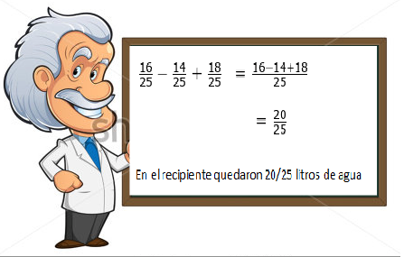
IMG02 | 141858643 | Recurso F6B | Fotografía | Contenido | MA_07_06_REC20_IMG02n.jpg | 320 x 480 px | MA_07_06_REC20_IMG02a.jpg | 800 x 458 px
IMG03 | 167355323 | Recurso F6B | Ilustración | Contenido | MA_07_06_REC20_IMG03n.jpg | 320 x 480 px | MA_07_06_REC20_IMG03a.jpg | 800 x 458 px | 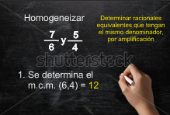
IMG04 | 167355323 | Recurso F6B | Ilustración | Contenido | MA_07_06_REC20_IMG04n.jpg | 320 x 480 px | MA_07_06_REC20_IMG04a.jpg | 800 x 458 px | 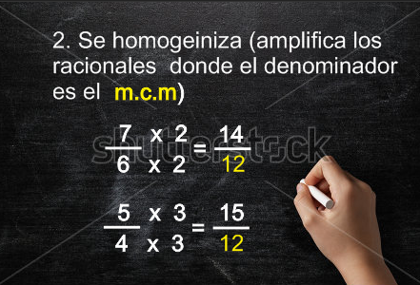
IMG05 | 167355323 | Recurso F6B | Ilustración | Contenido | MA_07_06_REC20_IMG05n.jpg | 320 x 480 px | MA_07_06_REC20_IMG05a.jpg | 800 x 458 px | 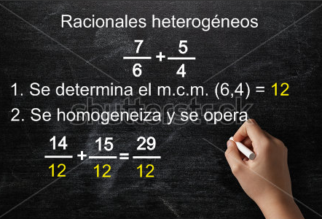
IMG06 | 167355323 | Recurso F6B | Fotografía | Contenido | MA_07_06_REC20_IMG06n.jpg | 320 x 480 px | MA_07_06_REC20_IMG06a.jpg | 800 x 458 px | 